Plan1
NÍVEIS DE MODELAGEM | NÍVEIS DE MODELAGEM
O que é um Esquema de Banco de Dados? | O Esquema de Banco de Dados é forma como o Banco de Dados foi definido, o esquema funciona como uma espécie de planta ou manual do Banco de Dados, que explica como o Banco funciona, para que servem seus campos, relacionamentos, funções, visões e etc. Ele fica armazenado numa área do Banco de Dados chamada de "Dicionário de Dados". Raramente o esquema de um Banco de Dados vai mudar durante toda a vida útil de um Banco de Dados, ele só mudará se houver uma mudança muito drástica na maneira em como o cliente trabalha.
Em quais níveis o processo de Modelagem de Dados funciona? | O processo de Dados funciona em três níveis: - MCD (Modelo Conceitual de Dados): Esse é um modelo onde o processo de modelagem está mais próximo ao mundo real, Alto Nível. Onde fazemos um rápido rascunho para entender seus relacionamentos; - MLD (Modelo Lógico de Dados): O processo está na metade, com base no MCD criamos um diagrama para visualizar todo o processo, relacionamentos, dados utilizados e etc. - MFD (Modelo Físico de Dados): O processo quase finalizado, onde começamos a desenvolver as ferramentas que serão utilizadas no Banco de Dados em si.
Quais são as característimas de uma Modelagem no Modelo Conceitual? | O Modelo Conceitual é o 1º estágio da Modelagem de dados, onde nós simplesmente pegamos todas as informações passadas pelo cliente e montamos uma espécie de "rascunho" do que seria um Banco de Dados. Isso nos ajuda a ter uma visão geral dos dados que precisarão ser armazenados e dos relacionamentos que precisarão ser feitos. Costumamos dizer que o Modelo Conceitual é um modelo onde o Banco de Dados ainda é independente do SGBD, por que ele ainda não foi aplicado em nenhum software. Porém, apesar de ser ainda um rascunho, no Modelo conceitual nós já conseguimos pegar algumas informações de alta relevância como: Tipos de Dados a serem implementados, Relacionamentos Essenciais e Regras de Consistência dos Dados.
Quais são as característimas de uma Modelagem no Modelo Lógico? | O Modelo Lógico, é quando nós montamos um diagrama Entidade-Relacionamento, onde expressamos por através de um grafo, diagrama ou fluxograma todo o processo envolvido entre as Entidades utilizadas pelo cliente e os relacionamentos entre elas. No Modelo Lógico o Banco de Dados ainda é independente do SGBD, pois ele ainda não foi implementado a nenhum SGBD, porém, por através do Modelo Lógico já conseguimos ter uma ideia de qual é o melhor SGBD para o nosso Modelo Lógico e passamos a ter uma ideia concreta de todos os dados que vamos utilizar no Banco de Dados.
Ilustre um Modelo Lógico de Modelagem de Dados | 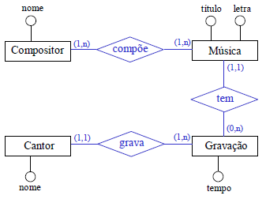
Quais são as característimas de uma Modelagem no Modelo Físico? | No Modelo Físico é criado a partir do Modelo Lógico, onde nós já temos uma ideia concreta dos dados que vamos utilizar, das Entidades e de todos os Relacionamentos, e a partir daí começamos a criar a estrutura física do nosso Banco de Dados para que possamos trabalhar com ele. Nesse momento que nós detalhamos os campos a serem preenchidos, as restrições, controles de acesso, Tabelas e quaisquer outros parâmetros utilizados dentro do Banco de Dados. Nessa fase já começamos a trabalhar pensando no SGBD que vamos utilizar para adequar o nosso Modelo Físico.
O que é a Arquitetura de 3 Níveis da Modelagem de Dados? | 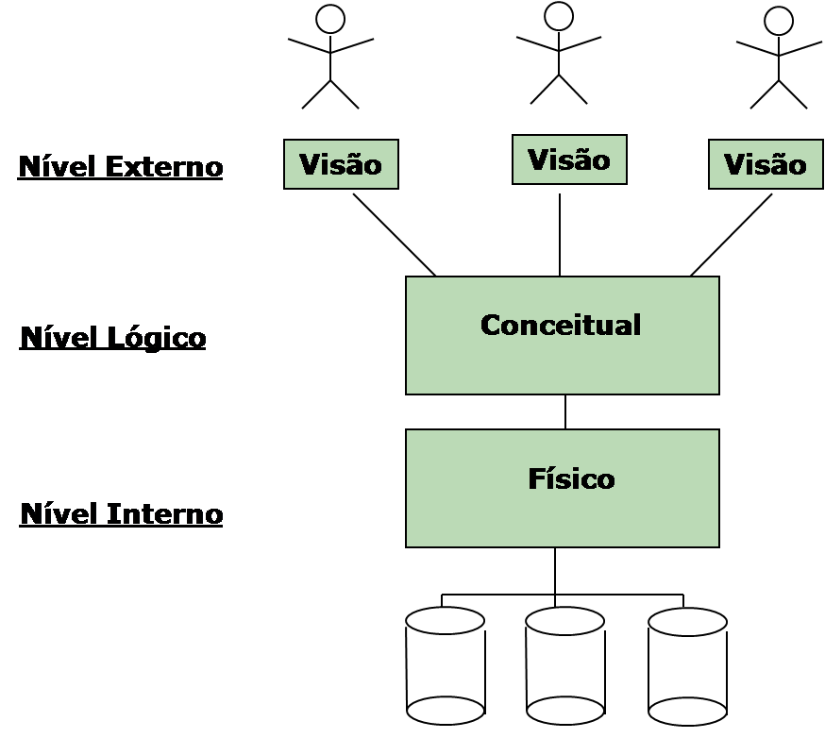 Arquitetura de 3 Níveis é como nós chamamos os 3 processos pelos quais passamos para Modelar um Banco de Dados. Ele funciona em níveis visto que não podemos pular os processos se desejamos estruturar um bom Banco de Dados. Os processos seguem nessa ordem: 1º Modelo Conceitual; 2º Modelo Lógico; 3º Modelo Físico;
Como podemos derivar um Banco de Dados desde o Modelo Conceitual até o Modelo Físico? | Podemos fazer isso usando um processo chamado de "Botton-Up" (De Baixo Para Cima), mais comumente conhecido como "Engenharia Reversa", onde pegamos todas as informações passadas pelos clientes a respeito do seu trabalho na vida real e vamos o moldando passo-a-passo, primeiro criando um modelo conceitual, depois passando esse modelo para um modelo lógico dos dados e migrando finalmente para o banco de dados. Depois podemos utilizar estratégias de modelagem como Top-Down (De Cima Para Baixo) e a Inside-Up (De Dentro Para Fora) para modelar o Banco de Dados.
Como utilizamos o Top-Down? | Top-Down ou De Cima Para Baixo, é uma estratégia de Modelagem onde temos como base a Análise de Requisitos da Vida Real para fazer uma modelagem, a partir da Análise de Requisitos vamos derivando as demais Entidades, Relacionamentos e Atributos entre elas. Depois derivamos as cardinalidades entre as Entidades, aplicamos testes validações e então criamos o Modelo Físico e aplicamos testes de funcionaliddade (geralmente ao lado do cliente). Ou seja, é como se o processo começasse de cima para baixo mesmo, pois, partimos da Vida Real para até um Banco de Dados Eletrônico que representa áspectos da vida real.
Como utilizamos o Inside-Up? | Inside-Up ou De Dentro Para Fora, é uma estratégia semelhante ao Top-Down, com a diferença de que em vez de ir derivando várias Entidades de uma vez, no Inside-Up procuramos primeiramente pelas Entidades Centrais de todo o BD, que são aqueles que regem todo o trabalho do nosso cliente. Então, a partir dessas Entidades vamos derivando as Entidades ao redor dela, relacionamentos, atributos, cardinalidades e etc, aplicamos testes de validação e então criamos o Modelo Físico. Ou seja, tudo parte de uma ideia central, é de dentro para fora, pegamos o espírito do negócio e vamos derivando coisas a partir desse espírito. Ao final, aplicamos testes de funcionamento (junto ao cliente).

